文言・デザイン方針一覧
# | 機能 | 画面名 | 画面概要 | 検討要否 | 画面スクリーンショット | 検討・確認していただきたい事項 | 回答欄 | 画面レイアウト（決定内容） | 各行 |  | iBank | 回答希望日 | ステータス | 確認種別
 |  |  |  |  |  |  |  |  | Biz | Sys |  |  |  | 画像 | 文言 | URL | 機能性
3 | ログイン・認証 | レクチャー画面 | iBankアプリの紹介・利用方法(収支管理・情報コンテンツ・ストックボックス・目的預金)を表示する。 | 〇 | 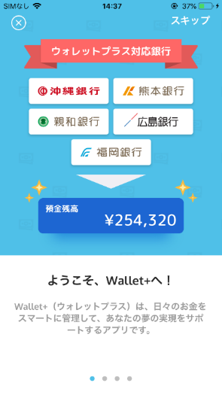 | 1. 銀行ロゴ画像をご連携ください。 ①アイコン⇒貴行 ②デザイン検討⇒iBank | ロゴデータを提供いたします。 | 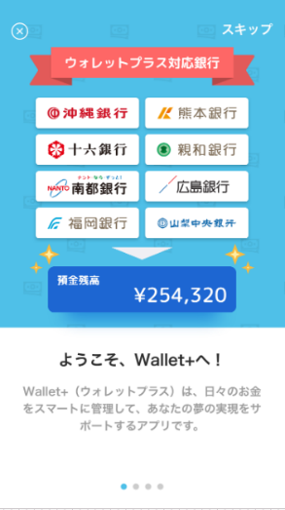 | 〇 | - | 〇 | 2019-05-20 | 完了 | 〇 |  |  |  | e
14 | ログイン・認証 | 銀行選択画面 | 口座登録時の銀行選択を行う | 〇 | 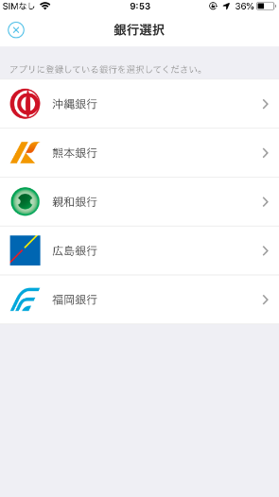 | 1. 貴行の銀行ロゴ画像をご連携ください。 ※銀行の並び順はあいうえお順になります。 | ロゴデータを提供いたします。 | 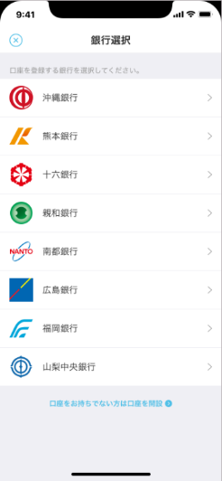 | 〇 | - | - | 2019-05-20 | 完了 | 〇 |  |  |  | e
15 | ログイン・認証 | 口座開設銀行選択画面 | 普通口座を開設する銀行を選択する | 〇 |  | 同No14 口座開設が可能なサービス（アプリ、Web)のURLをご連携ください。 | ロゴデータを提供いたします。 [2019/6/21 ACN追記] ・Google https://play.google.com/store/apps/details?id=jp.co.nantobank.minefocus&hl=ja ・Apple https://itunes.apple.com/jp/app/%E5%8D%97%E9%83%BD%E9%8A%80%E8%A1%8C%E3%82%B9%E3%83%9E%E3%83%BC%E3%83%88%E3%83%95%E3%82%A9%E3%83%B3%E3%82%A2%E3%83%97%E3%83%AA/id1211068734?mt=8 | 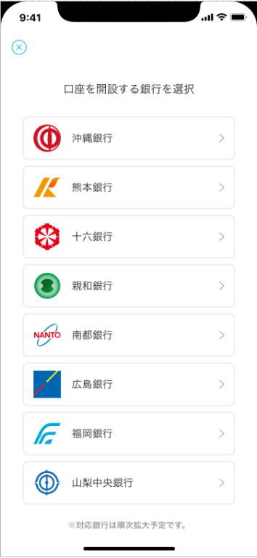 | 〇 | - | - | 2019-06-17 | 完了 |  |  |  |  | e
19 | ログイン・認証 | 貯蓄口座開設開設画面① | ウォレットプラス専用の貯蓄口座を新規開設する。 本人の居住国を確認する。 | 〇 | 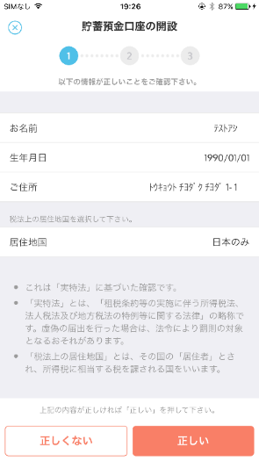 | 1. 注釈文言はFFGと同内容でよいかご確認ください。 現行文言は下記となります。 ----------------------- ・これは「実特法」に基づいた確認です。 ・「実特法」とは、「租税条約等の実施に伴う所得税法、法人税法及び地方税法の特例等に関する法律」の略称です。虚偽の届出を行った場合は、法令により罰則の対象となるおそれがあります。 ・「税法上の居住地国」とは、その国の「居住者」とされ、所得税に相当する税を課される国をいいます。 ----------------------- | 基本的には同じ内容でいいと考えていますが、事務部門への確認後、回答いたします。 (2019/6/28 回答受領) FFGと同様でよい。 | F列と同様 | 〇 | - | 〇 | 2019-06-14 | 未受領 |  | 〇 |  |  | e
1
2
20 | ログイン・認証 | 貯蓄口座開設画面② | ウォレットプラス専用の貯蓄口座を新規開設する。 規約を確認しチェックボックスにチェックする。 | 〇 | 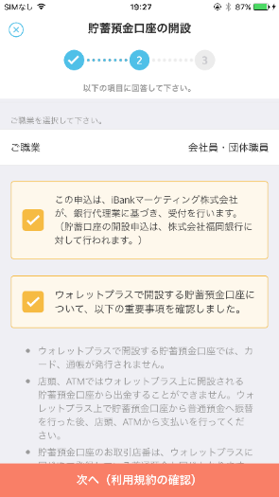 | 1. チェックボックス説明文言はFFGと同内容でよいかご確認ください。 ※銀行名は各行毎に変更されます。 （To:各行Biz担当者様） 2. 説明文言内に、銀行名が含まれています。説明文言の検討をお願いいたします。 （To:iBank様） | １．①の文言内容については、銀行名を 当行に変更いただければ、ＦＦＧ様と 同内容で結構です。 | F列と同様 | 〇 | - | 〇 | 2019-06-14 | 完了 |  | 〇 |  |  | e
21 | ログイン・認証 | 職業選択画面 | 貯蓄口座新規開設時に職業を複数選択する。 | 〇 | 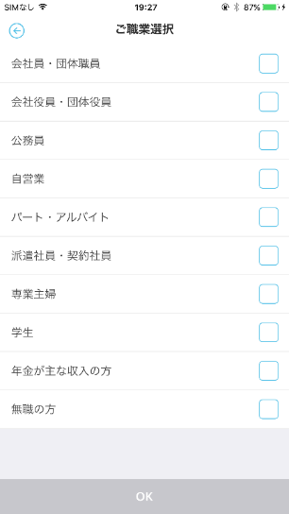 | 1. 職業一覧をご連携ください。 2. 職業は複数選択可否とするかご検討ください。 ※職業選択なしの場合、その旨ご回答ください。 | 【1.5.31】 別途、課題管理表にて回答済 [2019/6/21 ACN追記] 職業選択欄は不要 | ー | - | 〇 | - | 2019-05-31 | 完了 |  | 〇 |  |  | e
22 | ログイン・認証 | 貯蓄口座開設画面③ | ウォレットプラス専用の貯蓄口座を新規開設する。 規約を確認し貯蓄預金口座を新規開設する。 | 〇 |  | 1. 貯蓄口座開設時の利用規約文言のご検討をお願いいたします。 | 事務部門との調整し、規約の検討をいたします。 | 文言は未受領ではあるものの、F列と同様レイアウト | 〇 | - | - | 2019-08-31 | 未受領 |  | 〇 |  |  | e
2
1
3
26 | ログイン・認証 | 本人認証後ブラウザ復帰画面 | 本人認証後のアプリ復帰画面 | 〇 | 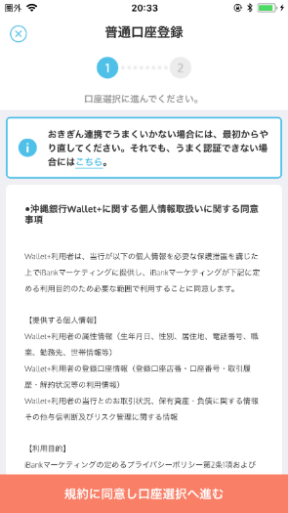 | 1. 認証名をご検討ください。 2. 認証失敗時問合せ先のURLをご連携ください。 3. 口座連携前同意事項の文言のご検討をお願いいたします。口座連携前同意事項が不要な場合、その旨ご回答ください。 | １.２、確認中です。 ３．連携いただいた他行文言内容をもって 事務部門との調整をいたします。 １． 「口座登録が完了できない場合は、最初からやり直してください。それでも登録できない場合にはこちら。」 ２．こちら押下時のURL＝http://www.nantobank.co.jp/contact/ | 文言は未受領ではあるものの、F列と同様レイアウト | 〇 | 〇 | - | 2019-08-31 | 3のみ未受領 |  | 〇 | 〇 |  | e
27 | ログイン・認証 | 口座選択画面 | 代表口座選択画面 | 〇 | 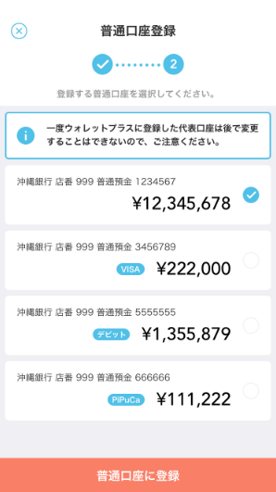 | 1. 表示する口座の種類をご検討ください。 (登録可能とする科目名) 2. 口座を一覧表示します。順序の定義をお願いいたします。(残高、付帯機能等) 3. 付帯機能は表示されますか。(デビット保有等) | １、２.３検討中です。 ⇒別途QAで回答済 | ※画面レイアウトの変更はなし（表示イメージはサブ口座登録画面参照) | 〇 | 〇 | - | 2019-05-20 | 完了 |  |  |  | 〇 | e
29 | ログイン・認証 | サブ口座登録画面(名寄せ) | 名寄せされた口座一覧を表示。 ※既にメイン口座に登録された口座は表示しない。 | 〇 |  | 1. 赤枠内の文言の検討をお願いいたします。 ※南都・十六銀行様は「別の口座を登録」のボタン（赤枠点線）は表示されないため。 弊社からご提案させていただく素案といたしましては、 A.注意文言を削除する ⇒I-CIFにおいては全店舗の口座が紐づけ管理されており、ユーザーが希望する口座が表示されないことはない想定で作成しております。 B.注意文言を「登録を希望される口座が表示されていない場合はお近くのお取引店へお問い合わせください」へ変更する ⇒万が一I-CIFの紐づけから漏れいるケースがある場合を考慮しております。問い合わせ先には顧客第一義の観点から貴行お取引店と記載しております。 | (2019/6/28 回答受領) 案A「注意文言を削除する」方針と致します。 | 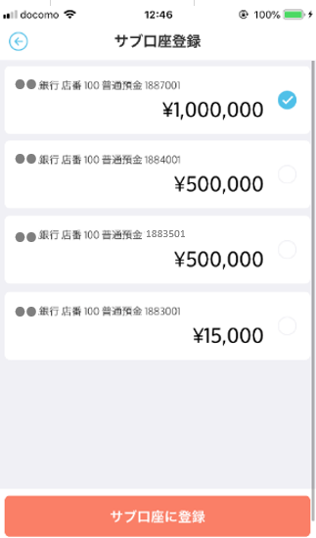 | - | - | 〇 | 2019-05-20 | 完了 |  |  |  | 〇 | e
2
1
3
32 | ホーム | 資産登録画面 | 普通預金口座に紐づいていない資産情報(貯蓄預金口座、サブ口座、THEO口座、ローン口座)の一覧を表示し、各資産情報の新規開設画面へと誘導する。 | 〇 | 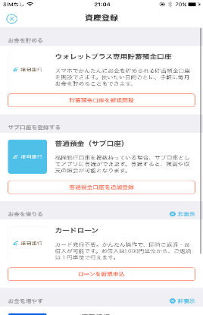 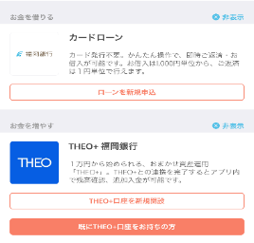 | 1. 貯蓄口座開設欄に表示するアイコンをご連携ください。（※文言は各行共通のため変更なし） 2. サブ口座登録欄に表示するアイコンをご連携ください。（※文言は各行共通のため変更なし。銀行名は銀行ごとに表示） 3.カードローン欄に表示する、アイコンをご連携ください。また、タイトル名称・カードローンの説明文言をご検討ください。 ※THEOについては、アイコン・文言ともに各行共通のため変更なしとなります。銀行名は銀行ごとに表示されます。 | １、２、３.アイコンは♯３で提供のものを使用してください。 【1.5.31】 3、iBank様に確認中 (2019/6/28 ACN追記) 1.2アイコンを反転させるか回答待ち。 3.回答待ち。合わせて「ローン新規申込」ボタン押下した場合の貴行側のHPURLをご連携ください | 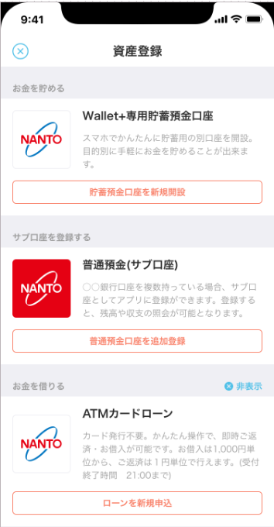 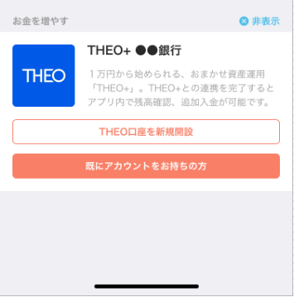 | 〇 | - | - | 2019-05-31 | 完了 |  |  |  |  | e
2
1
2
●
●
33 | ポイント | ポイント交換画面 | ポイント(myCoin)の残高、直近の失効ポイント、および貯蓄口座または外部ポイントへ交換するメニューを表示する。 | 〇 |  | 1. 貴行の銀行ロゴ画像をご連携ください。 ※説明文言は各行共通となりますので変更なし。銀行名は銀行ごとに表示されます。 2. ポイント交換先として、画面に表示する交換先を下記の一覧からお選びください。 ■交換先 ・nimocaポイント ・Tポイント ・Pontaポイント ・dポイント ・JRキューポ ・MIポイント ※説明文言は変更できません。 4. ポイント換金のフローはFFGと同様でよいかご確認ください。(※個別、バッチ要件確認時に確認させていただきます） | １.♯３と同じ ２.Ｔポイント、Pontaポイント、dポイント ＭＩポイントを表示する予定ですが、 正式な回答は後刻いたします。 【1.5.24追記】 1.Ｔポイント、Pontaポイント、dポイント ＭＩポイントでお願いします。 [7.18対面MTG追記】 ポイント交換先は以下とする。 Ｔポイント、Pontaポイント、dポイント |  | 〇 | - | - | 2019-05-31 | 完了 | 〇 | 〇 |  | 〇 | e
59 | 情報コンテンツ | エリア選択画面 | 検索条件として、エリアを指定する。 | 〇 | 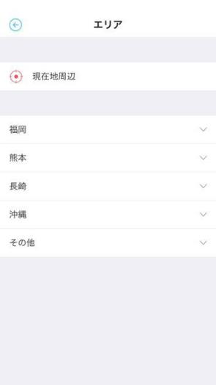 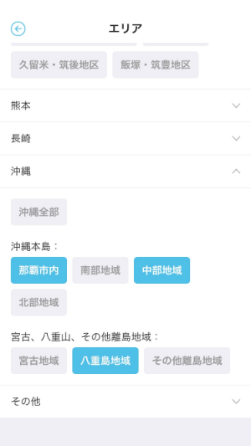 | 1. エリアの検索を行う際に使用する、貴行の展開地域のエリア区分を、大エリア・小エリアともにご検討ください。 ※大・小エリアのデータ構造は変更できません。 (例：中エリアを追加することは不可) | １．ご連携いただいた他行情報をもとに検討いたします。 【1.5.31】 ・別紙のとおり | 「エリア一覧」シートに貼付 | 〇 | - | - | 2019-05-31 | 完了 |  | 〇 |  |  | e
78 | お財布 | お財布画面 | 当月分の収支金額、収支棒グラフ、および適用カテゴリ毎の収支金額を表示する。 | 〇 | 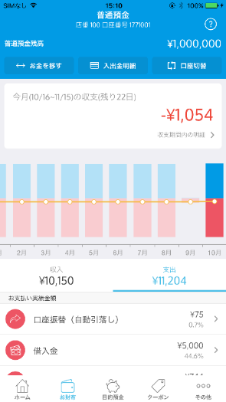 | 1.貴行側の摘要情報と、お財布画面に表示するカテゴリ、入出金明細情報のマッピングをお願いいたします。(収入、支出ともに） 「摘要コードマッピング」シートを更新ください。 | １.摘要情報の調査が５月１６日完了しました。調査結果を受け、作成にとりかかります。 | 「お財布画面カテゴリ表示順」にアイコン、表示順記載 | 〇 | 〇 | - | 2019/6/7 2019/6/24 | 完了 |  | 〇 |  |  | e
79 | お財布 | 入出金明細一覧画面 | 当月分の総合普通口座における入出金明細を表示する。 | 〇 | 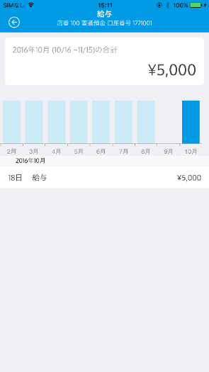 | 1. 入出金明細の表示上限件数をご検討ください。 2. 入出金明細の表示順の検討【(日付(降順)、取引明細番号(降順)】をお願いします。 ※上限件数について、他行様は1000件とされています。 ホストの取得可能上限によって表示可能上限があるかと存じますので、ホスト仕様についてもご確認の上、上限件数の検討をお願いいたします。 | １.１８００件 ホスト仕様上限件数と同数とする予定 です ⇒1000件に変更 ２.日付（降順）、取引明細番号（降順） | F列と同様 | 〇 | 〇 | - | 2019-05-20 | 完了 |  | 〇 |  | 〇 | e
81 | お財布 | 摘要カテゴリ毎明細一覧画面(クレジット) | 当月分の摘要カテゴリにおける入出金明細を表示する。(クレジット) | 〇 | 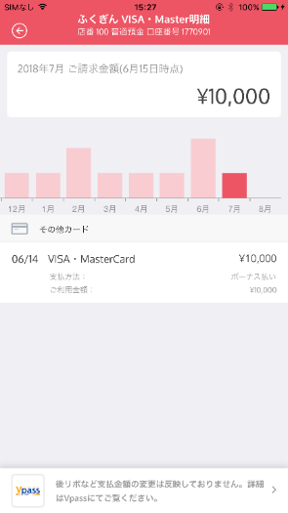 | ※本確認事項につきまして、クレジットカード要件定義の進め方が決定しましたら改めてご依頼いたしますのでその際にご回答お願いいたします。 1. クレジットカード名をご提示ください。 2. カードディバイダ名をご提示ください。 ※カード種類をグルーピングして、ディバイダ―を分けることができます。 3. クレジットカード会員サイトへのURLをご連携ください。(myJCB/Vpass） | 1、２.南都銀行様確認中 3.https://www3.vpass.ne.jp/mem/top/index.jsp?cc=040 | 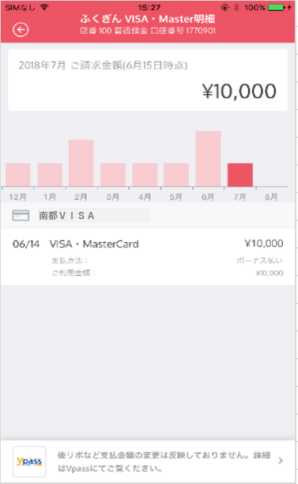 | 〇 | 〇 | - | 2019-06-07 | 完了 |  | 〇 | 〇 |  | e
2
1
85 | THEO | 送金先確認画面 | 入金前に最終確認を行う。 | 〇 | 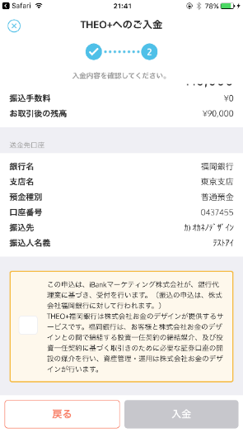 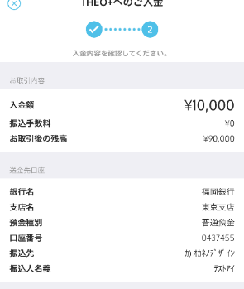 | 1. THEO+専用の送金先口座情報をご連携ください。（To各行Biz担当者様） ■ご連携いただきたい項目 ・銀行名 ・支店名 ・預金種別 ・口座番号 ・振込先 2. チェックボックス文言は各行共通なります。現行文言は下記となりますが、変更が必要な場合はiBank社Biz側とご調整の上、文言検討をお願いいたします。（To各行Biz担当者様、iBank様） ----------------------- この申込は、iBankマーケティング株式会社が、銀行代理業に基づき、受付を行います。（振込の申込は、株式会社●●銀行に対して行われます。） THEO+●●銀行は株式会社お金のデザインが提供するロボアドバイザーによる投資一任運用サービスです。●●銀行はお客様と株式会社お金のデザインとの間で締結する投資一任契約の締結媒介、および投資一任契約に基づく取引きのために必要な証券口座の開設の媒介を行い、資産管理・運用は株式会社お金のデザインが行います。 ----------------------- | 1、２.現在、提携に向けた手続きを進めている最中で、いますぐには回答ができない状態です。今後、判明次第お知らせいたします。 2.同社との契約前の段階ですが、文言の内容を確認しました。 |  | 〇 | - | 〇 | 2019-09-30 | 未受領 |  | 〇 |  |  | e
3
2
1
88 | ローン | カードローン詳細画面 | カードローンの詳細情報を表示する | 〇 | 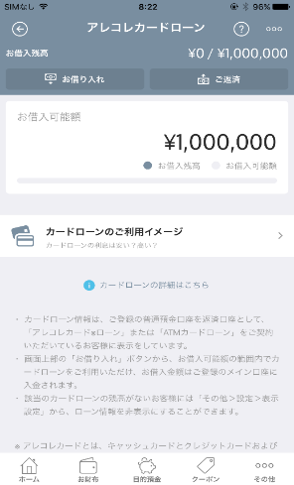 | 1. iBank社HPの利用規約ページのURLをご連携ください。(ToiBank） 2. カードローン注意文言(画面中部欄)のご検討をお願いいたします。(To各行Biz担当者様) 例)FFGの場合 ----------------------- [画面中部赤枠] ・カードローン情報は、ご登録の普通預金口座を返済口座として、「アレコレカード※ローン」または「ATMカードローン」をご契約いただいているお客様に表示をしています。 ----------------------- 3. カードローン注意文言(画面下部赤枠欄)のご検討をお願いいたします。(To各行Biz担当者様) 例)FFGの場合 ----------------------- [画面下部赤枠] ※アレコレカードとは、キャッシュカードとクレジットカードおよびローンカードの３機能を1枚のカードでご利用いただける商品です。 ----------------------- | 2、3．いただいている情報を基に担当部と検討をいたします。 【1.5.29追記】 ・カードローン情報は、ご登録の普通預金口座を返済口座として、「カードローン“Ｅ－ＰＡＣＫ”」または「ＡＴＭカードローン」をご契約いただいているお客様に表示しています。 ３．カードローン注意文言 （掲載しない・・・カード機能の説明のため） | 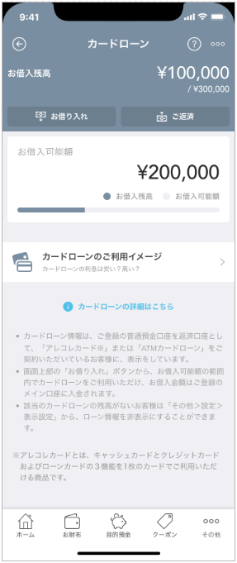 ※文言はH列で対応予定（以下は現行FFGの文言） | 〇 | - | 〇 | 2019-05-31 | 完了 |  | 〇 | 〇 |  | e
89 | ローン | カードローン利用イメージ画面 | カードローン利用イメージを表示する | 〇 |  | 1. 各行の利率を反映した画像をご連携ください。 |  | 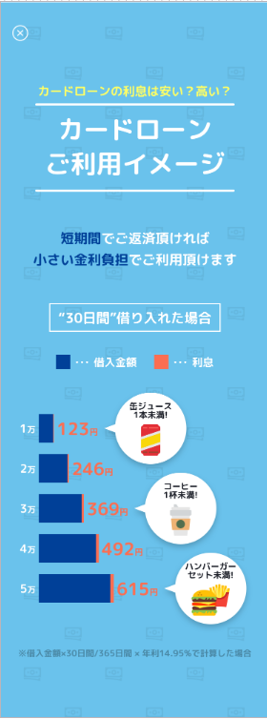 | - | - | 〇 | 2019-05-20 | 完了 | 〇 |  |  |  | e
1
2
91 | ローン | 借入最終確認画面 | 借入実行前に最終確認を行う | 〇 | 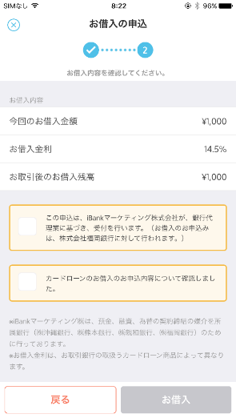 | 1. カードローンの利率をご連携ください。 (To各行Biz,Sys） 2. 文言の変更要否を確認ください。 (ToiBank） ※銀行名は各行毎に変更されます。 | 1．別途、課題管理表にて回答済 |  | 〇 | 〇 | 〇 | 2019-05-31 | 完了 |  | 〇 |  |  | e
92 | ローン | 返済金額入力画面 | 返済する金額を入力する | 〇 | 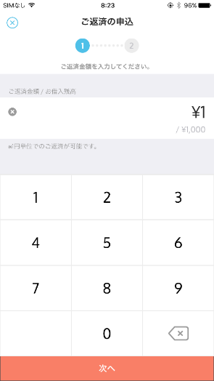 | 1. 返済金額単位をご検討ください。 | 1．別途課題管理表にて回答 |  | 〇 | - | - | 2019-05-20 | 完了 |  |  |  |  | e
93 | ローン | 返済最終確認画面 | 返済実行前に最終確認を行う | 〇 | 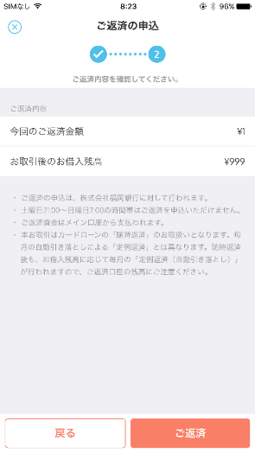 | 1. 返済時間帯の記載変更が必要な認識ですので、注意文言をご検討ください。 他行の例 --------------------------- ・ご返済のお申込みは、株式会社●●銀行に対して行われます。 ・土曜日21:00～日曜日7:00の時間帯はご返済をお申込みいただけません。 ・ご返済資金はWallet+にご登録の普通預金口座（メイン口座）から支払われます。 ・本お取引はカードローンの「臨時返済」のお取扱いとなります。毎月の自動引き落としによる「定期返済」とは異なります。臨時返済後も、お借入残高に応じて毎月の「定例返済（自動引き落とし）」が行われますので、ご返済口座の残高にご注意ください。 | 1.担当部と協議のうえ回答します。 【1.5.29追記】 １．注意文言 ・ご返済のお申込みは、株式会社南都銀行に対して行われます。 ・平日21：15～24：00 土、日、祝日は終日 ご返済をお申込みいただけません。 ・ご返済資金はＷａｌｌｅｔ＋にご登録の普通預金口座(メイン口座)から支払われます。 ・本お取引はカードローンの「随時返済」のお取扱いとなります。毎月５日（銀行休業日の場合は翌営業日）の自動引き落としによる「約定返済」とは異なります。随時返済後も、お借入残高に応じて毎月の「約定返済（自動引き落とし）」が行われますので、ご返済口座の残高にご注意ください。 |  | 〇 | - | - | 2019-05-31 | 完了 |  | 〇 |  |  | e
98 | ローン | カードローンのご案内画面 | カードローン未登録ユーザに対し商品説明を表示する。 | 〇 | 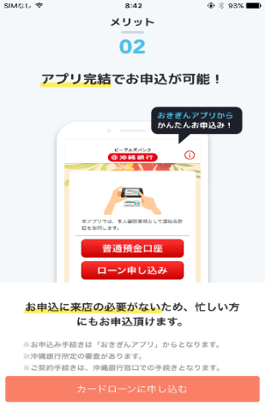 | 1. カードローンご案内画面の有無をご検討ください。 以下、カードローンのご案内画面を実装する場合の確認事項 2. カードローンご案内画面の画像をご連携ください。 3. 遷移先URLをご連携ください。 | 担当部と協議のうえ回答します。 【1.5.29追記】 案内画面の作成願います。 URLは確認後改めてご連絡します。 [2019/6/21 ACN追記] カードローンご案内画面は不要とする 6/3にiBank今別府様より、南都銀行様奥田様へメールの内容 -- No98 申込案内画面は必要なしとする でご提案したい 理由：No98は、カードローン未申込ユーザ向けのアプリ内のポップアップであり 南都銀行様は上記のとおりWallet＋内でのカードローン申込自体が機能具備していないため、活用できるシーンが現状想定されないため | ― | 〇 | - | △ | 2019-05-31 | 完了 | 〇 |  | 〇 |  | e
99 | ランチャー | ランチャー画面 | ランチャー画面を表示する | 〇 |  | 1. ランチャー画面において、銀行別のサービスを表示することができます。 どのようなサービスを表示するかご検討ください。（To各行Biz） ■ご連携いただきたい項目 ・サービス名 ・連携サービスの形式(アプリ、Web) ・遷移先URL ※なお、androidはWebページへの遷移のみの仕様となっております。 2. 各サービスに使用するアイコンのマッピングをご検討ください。 （ToiBank） | １．連携いただいた他行例を基に検討いたします。 【1.5.24追記】 1.カードローン新規（WEB） 2.マイカーローン・その他ローン新規（WEB） 3.ネットバンキング新規申込（WEB） 4.南都銀行アプリ（アプリ） 5.Cotocaカード申込（WEB） 6.ロボアドバイザー投資（WEB） URLは確認後改めてご連絡します。 今後画面レイアウト等の確認が必要になると思っています。 上記内容で一旦画面のサンプルを作成いただけますでしょうか。 ※画面レイアウト確認後にサービス名称の変更をお願いする可能性もあります。 (2019/7/5 ) 最終決定のメニュー名、アイコン、URLは 討議資料まとめ・補足資料(PPT)にて記載 | 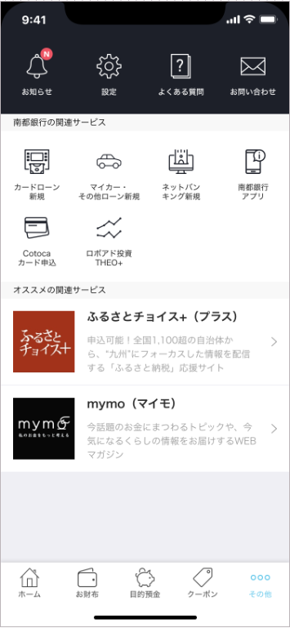 | 〇 | - | 〇 | 2019/5/20 2019/9/30 | 完了 | 〇 | 〇 | 〇 |  | e
119 | ランチャー | 退会確認画面 | iBankアカウント退会の最終確認を行う。 | 〇 |  | 1. 退会確認時の文言について、自動化対応の必要有無をご検討ください。 |  |  | - | - | 〇 | 2019-05-20 | 未受領 |  | 〇 |  | 〇 | e
121 | ランチャー | FAQ画面 | よくあるお問い合わせを表示する。 | - (iBankHP変更) |  | 1. 各行追加に伴い、「よくあるお問合せ」のiBankHPの変更が必要な場合はご対応をお願いいたします。 |  |  | - | - | 〇 | 2019-05-20 | 完了 |  | 〇 |  |  | e
122 | ランチャー | 利用規約とポリシー画面 | iBankアプリの利用規約およびポリシーを表示する。 | 〇 |  | 1. 各行追加に伴い、利用規約、プライバシーポリシーの文言をご検討ください。 |  |  | - | - | 〇 | 2019-05-20 | 未受領 |  | 〇 |  |  | e
e | e | e | e | e | e | e | e |  | e | e | e | e | e | e | e | e | e | e

